Dashboard
BLOCK 139

 | VERSION | 1.0.0

株式会社ヴィンクス

テストデータ
1.テストデータ #1

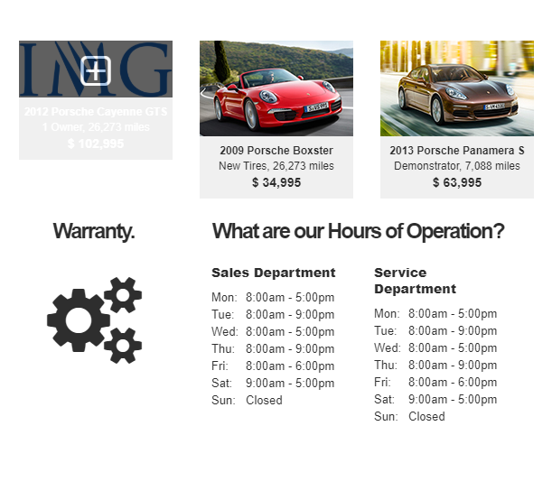

２.テストデータ #2

 | 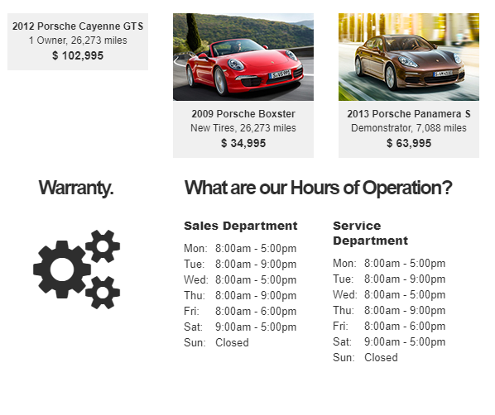

3.テストデータ #3

 | 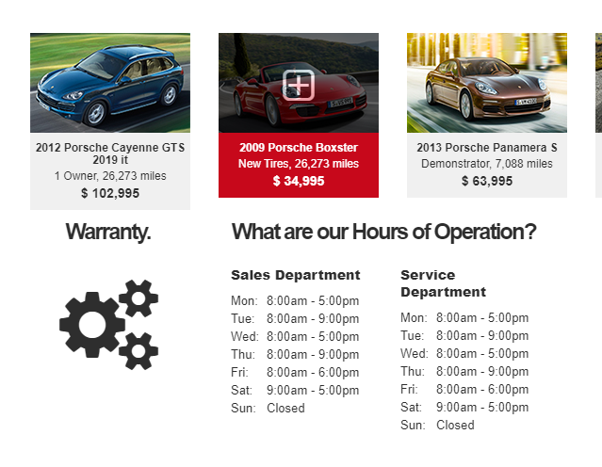
4.テストデータ #4

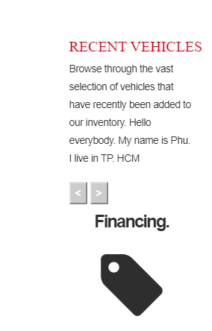
 |  |  |  | 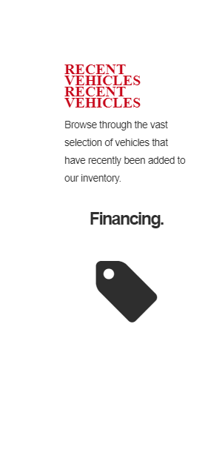
5.テストデータ #5

6.テストデータ #6

 |  |  | 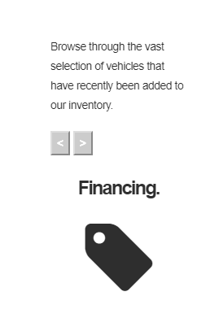
7.テストデータ #7

 |  |  | 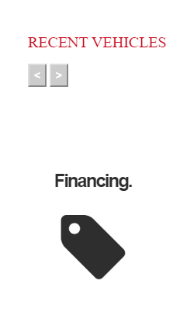

8.テストデータ #8

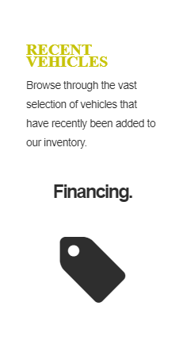
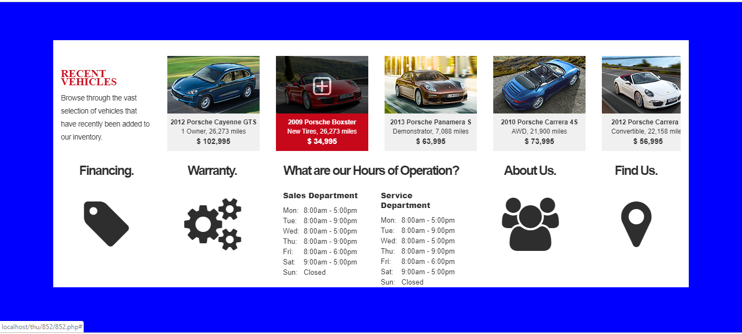
9.テストデータ #9

10.テストデータ #10

 |  |  |  |  | 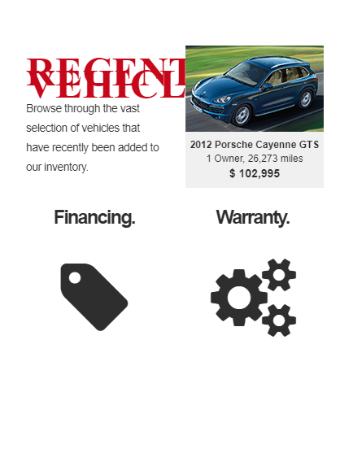
11.テストデータ #11

 |  |  |  | 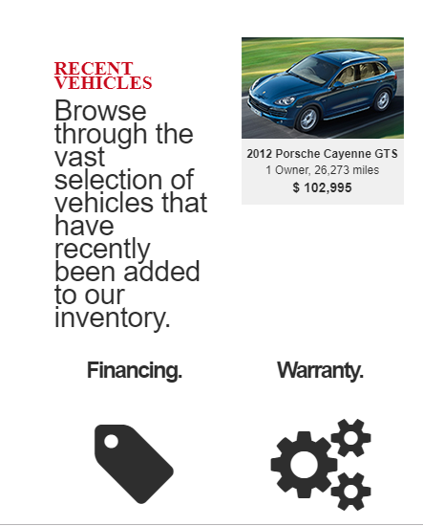
12.テストデータ #12

 |  |  |  |  | 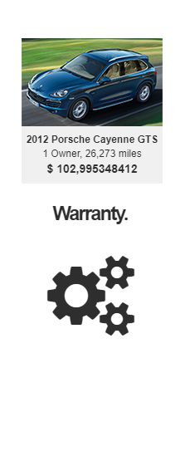
13.テストデータ #13

 |  |  | 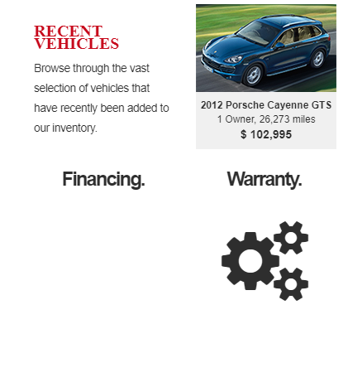
14.テストデータ #14

15.テストデータ #15

16.テストデータ #16

 |  |  |  | 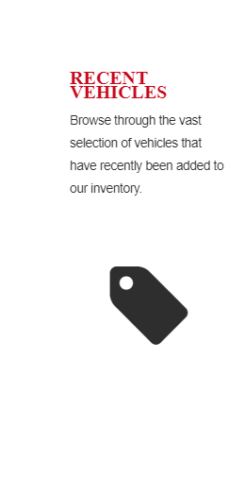
17.テストデータ #17

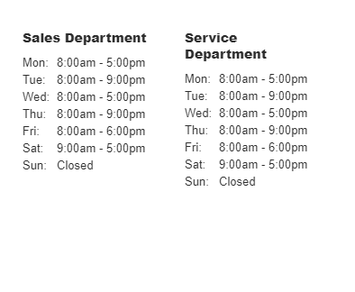
 |  | 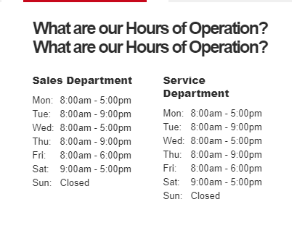
18.テストデータ #18

19.テストデータ #19

 |  |  | 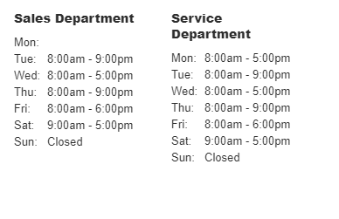
20.テストデータ #20

 |  | 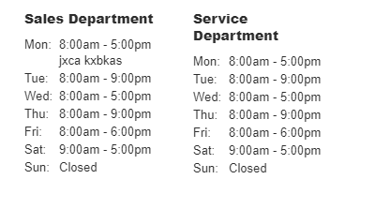
21.テストデータ #21

22.テストデータ #22

23.テストデータ #23

4.エビデンス
4.1エビデンス #4.1

4.2エビデンス #4.2

4.3エビデンス #4.3
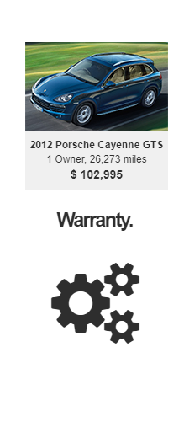

4.4エビデンス #4.4

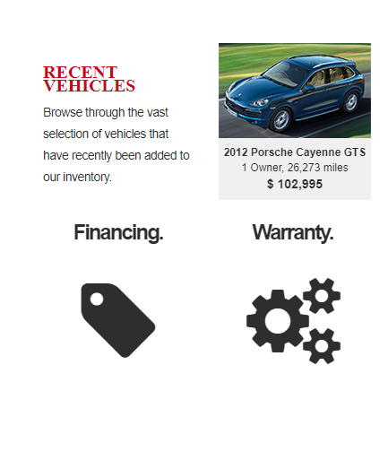

4.5エビデンス #4.5

4.6エビデンス #4.6

4.7エビデンス #4.7

4.8エビデンス #4.8

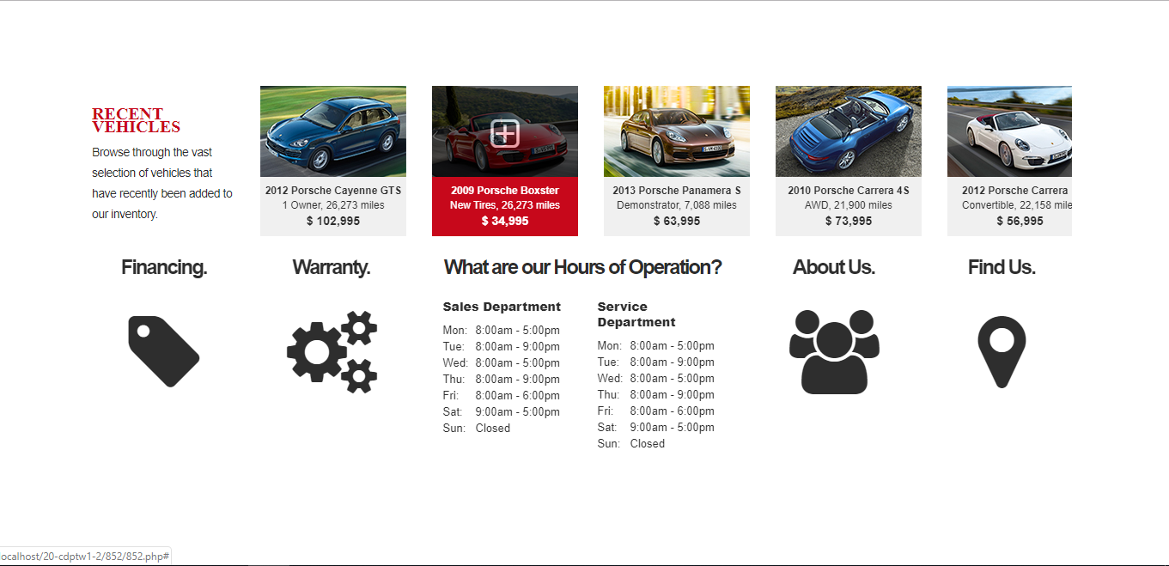
4.9エビデンス #4.9

4.10エビデンス #4.10

4.11エビデンス #4.11

4.12エビデンス #4.12

4.13エビデンス #4.13

4.14エビデンス #4.14

4.15エビデンス #4.15

4.16エビデンス #4.16

4.17エビデンス #4.17
 | 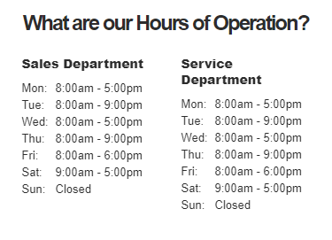
4.18エビデンス

4.19エビデンス

4.20エビデンス

4.テストデータ
4.1テストデータ #4.1

 | ①店舗

 |  | mmshop_chainの店舗は店舗アプリを使用している。
 |  | mmshop_chainの支店はmmshop_branch_1とmmshop_branch_2を含める。

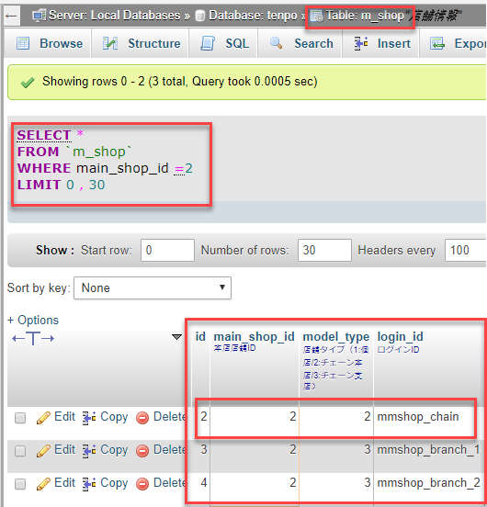

 | ②mmshop_chainの店舗の会員です。

 |  | ユーザID＝３のユーザはmmshop_chain店舗の会員です。
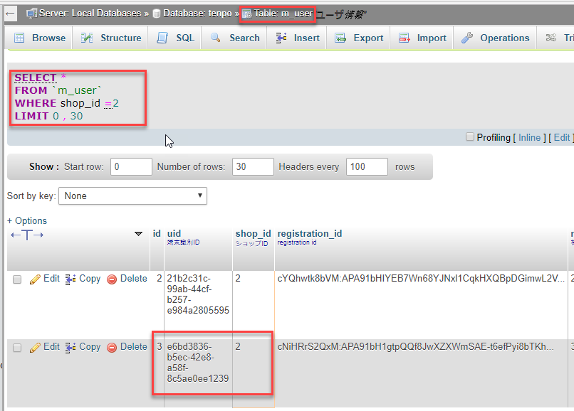

 | ③以下の条つで５つのクーポンを用意する。

 |  | ・バーコードなりのクーポン：３つ
 |  | ・バーコード無しのクーポン：２つ

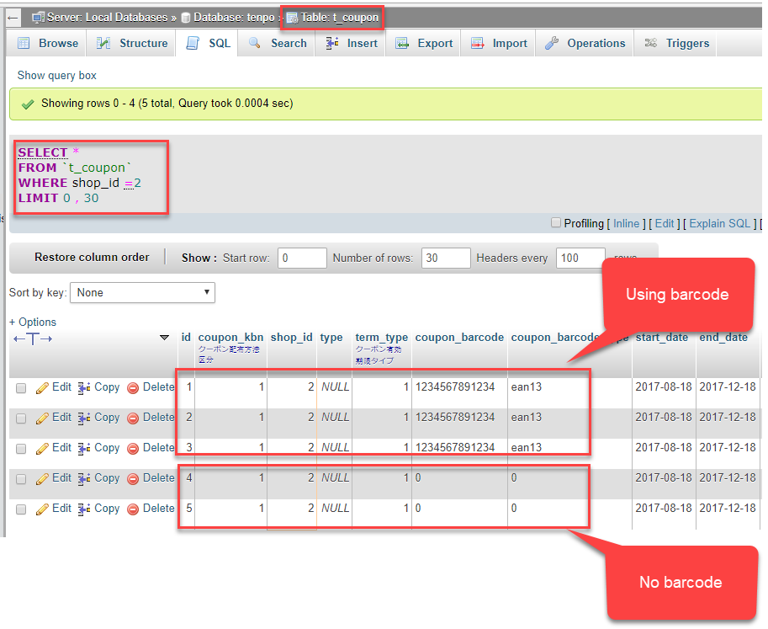

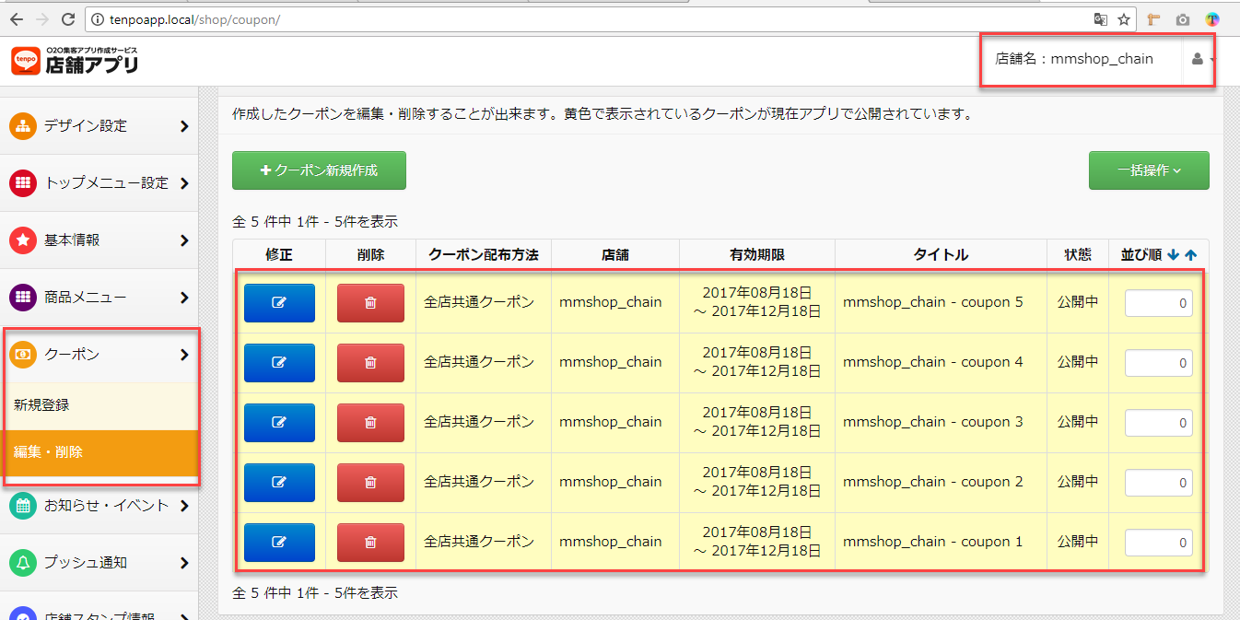

 | ④クーポンを使用してない。

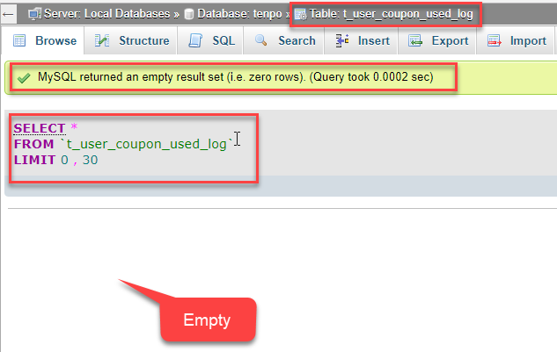

4.２.テストデータ #4.2

4.3テストデータ #4.3

4.4テストデータ #4.4

4.5テストデータ #4.5

4.6テストデータ #4.6

4.7テストデータ #4.7

4.8テストデータ #4.8

4.9テストデータ #4.9

4.10テストデータ #4.10

4.11テストデータ #4.11

4.12テストデータ #4.12

4.13テストデータ #4.13

4.14テストデータ #4.14

4.15テストデータ #4.15

4.16テストデータ #4.16

4.17テストデータ #4.17

